상품제안서
크리스탈 상패 220 | 상품코드: F08983

 |  |  |  |  |  |  | 02-412-0044 | www.easy1.co.kr
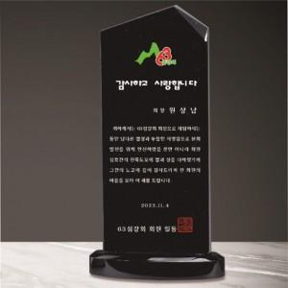

【상세/제작정보】

【인쇄/포장옵션】 | 풀칼라 / 포장불가능

【공급단가】 | 수량 | 4~ | 10~ | 30~ | 50~ | 100~
*VAT별도 | 단가 | 79,780원 | 76,830원 | 73,870원 | 70,920원 | 69,140원

【상품 URL】 | https://dev.easy1.co.kr:443/src/goods_detail.php?gdno=8983

